Hoja1
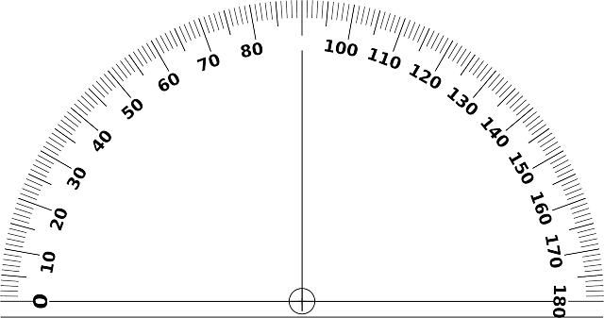

20 | -160

 |  | 0 | 0 |  |  |  |  | -65 | 60
 |  |  |  | H2 | 50 | 45 | H1
 |  |  |  | H3 | 60 | 90 | H4
 |  | 60 | 0 |  |  |  |  | 65 | 0
 |  |  |  | H2 | 50 | 110 | H1
 |  |  |  | H3 | 120 | 90 | H4
 |  | -60 | 60 |  |  |  |  | 0 | 0
 |  |  |  | H2 | 110 | 110 | H1
 |  |  |  | H3 | 60 | 90 | H4
 |  | 0 | -60 |  |  |  |  | 0 | -60
 |  |  |  | H2 | 50 | 110 | H1
 |  |  |  | H3 | 60 | 30 | H4

 |  | 0 | 0 |  |  |  |  | 75 | 60
 |  |  |  | H2 | 95 | 100 | H1
 |  |  |  | H3 | 105 | 125 | H4
 |  | 60 | 0 |  |  |  |  | -65 | 10
 |  |  |  | H2 | 95 | 35 | H1
 |  |  |  | H3 | 165 | 135 | H4
 |  | -60 | 60 |  |  |  |  | -10 | 0
 |  |  |  | H2 | 155 | 25 | H1
 |  |  |  | H3 | 105 | 135 | H4
 |  | 0 | -60 |  |  |  |  | 0 | -70
 |  |  |  | H2 | 95 | 25 | H1
 |  |  |  | H3 | 105 | 65 | H4

 |  |  |  |  |  |  | 45

